Meting
t (sec.) | T (°C) | Tsim (°C) | Tsim (°C)
0 | 25 | 25 | 25
5 | 26 | 29 | 29
10 | 29 | 54 | 41
15 | 40 | 58 | 52
20 | 58 | 80 | 63
25 | 75 | 83 | 73
30 | 87 | 103 | 83
35 | 97 | 106 | 93
40 | 112 | 124 | 102
45 | 129 | 127 | 111
50 | 147 | 143 | 119
55 | 162 | 145 | 127
60 | 173 | 159 | 134
65 | 184 | 162 | 142
70 | 192 | 174 | 149
75 | 200 | 176 | 155
80 | 205 | 188 | 162
85 | 212 | 189 | 168
90 | 215 | 200 | 173
95 | 220 | 201 | 179
100 | 223 | 210 | 184
105 | 226 | 212 | 189
110 | 228 | 220 | 194 | delta t = | 72
115 | 230 | 221 | 199 | delta T = | 217 | °C |  | Optimale PID-parameters hiervoor:
120 | 232 | 229 | 203 | Ksys = | 3.0139 | °C/% |  | Kc = | 2 | %/°C | a1 = | 0.89
125 | 234 | 230 | 208 | time-delay | 10 | sec. |  | Ti = | 17 |  | b0 = | 0.31694378305
130 | 235 | 236 | 212 |  |  |  |  | Td = | 4 | sec. | b1 = | 0
135 | 236 | 237 | 216 | 0.632 T | 162.144 | °C |  | Ts = | 5 | sec. | d = | 1
140 | 237 | 243 | 219 | bereikt op t = | 55 | sec.
145 | 238 | 244 | 223 | delta t (tau-sys) = | 45 | sec. |  |  |  |  | Pd(z) = | 0,2282/(1-0,8948*z^-1)
150 | 239 | 249 | 226 |  |  |  |  | G(s) = | 2.17 * (1/(45s+1)) * e^(-10s)
155 | 240 | 250 | 230 | T95 = | 235.15 |  |  | G(z) = |  |  | a1 = | 0.90
160 | 240 | 255 | 233 | bereikt op t = | 130 | sec. |  |  |  |  | Kz = | 0.30138888889
165 | 241 | 255 | 236 | t95 = | 120 | sec. |  |  |  |  | b0 = | -0.30138888889
170 | 241 | 260 | 239 | Ts tussen | 8 | en | 20 | sec. |  |  | b1 = | 2
175 | 242 | 260 | 241
180 | 242 | 264 | 244
185 | 242 | 265 | 246
190 | 242 | 268 | 249

PID
 |  |  |  |  |  | Metingen
 |  | Versterking K van systeem | 3.0139 | [°C]/% |  | 1) Zet de regelaar op een kleine waarde (bijv. 20 %) en laat systeem naar eindwaarde gaan
 |  | Tijdconstante tau van systeem | 45 | seconden |  | Bepaal stijging van output / 20 % en tijdconstante d.m.v hellingbepaling
 |  | Dode-tijd TD van systeem | 20 | seconden |  | 2) Zet regelaar op 100 % en kijk wanneer output begint te stijgen
 |  | Relatieve helling a van systeem | 6.698E-02 | [°C]/(%.sec)

 |  |  | 1 | 31 | 9
 |  |  | Kc | Ti [sec.] | Td [sec.]
 |  | Ziegler-Nichols I | 1 | 40 | 10 | Quarter Decay Ratio
 |  | Ziegler-Nichols II | 1 | 40 | 10
 |  | Astrom and Hagglund | 1 | 40 | 10 | Ultimate cycle, Ziegler-Nichols equivalent |  |  |  |  | Ts = | 5 | sec.
 |  | Parr | 1 | 50 | 8 |  |  |  |  |  | L1 = | 4 |  | met L = L1.Ts + L0
 |  | Chien et al. Regulator | 1 | 48 | 8 | 0% overshoot: 0.1 < TD/tau < 1 |  |  |  |  | L0 = | 0
 |  | Chien et al. Regulator | 1 | 40 | 8 | 20% overshoot: 0.1 < TD/tau < 1
 |  | 3 constraints method - Murrill | 1 | 18 | 8 | Quarter Decay Ratio; min. Integral error
 |  | Cohen-Coon | 1 | 42 | 7
 |  | Sain and Ozgen | 1 | 14 | 1
 |  | Chien et al. Servo | 0 | 45 | 10 | 0% overshoot: 0.1 < TD/tau < 1
 |  | Chien et al. Servo | 1 | 61 | 9 | 0% overshoot: 0.1 < TD/tau < 1 |  |  |  |  | a1 = | 0.89484
 |  |  |  |  |  |  |  |  |  |  | b0 = | 0.31694378305
 |  | Minimum IAE - Murrill | 1 | 28 | 9 | 0.1 < TD/tau < 1 |  |  |  |  | b1 = | 0
 |  | Modified Minimum IAE - Cheng & Hung | 2 | 28 | 9 |  |  |  |  |  | d = | 4
 |  | Minimum ISE - Murrill | 1 | 22 | 11 | 0.1 < TD/tau < 1 |  |  |  |  | y[]k] = | 0.89484 | .y[k-1] + | 0.31694378305 | .x[k-1] + | 0 | .x[k-2]
 |  | Minimum ISE - Zhuang & Atherton | 1 | 22 | 11 | 0.1 < TD/tau < 1
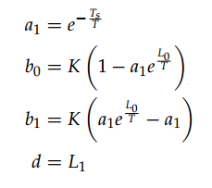
 |  |  | 1 | 24 | 12 | 1.1 < TD/tau < 2
 |  | Minimum ITAE - Murrill | 1 | 29 | 8 | 0.1 < TD/tau < 1 |  |  |  |  |  |  |  |  | T = | 45 | sec
 |  | Minimum ISTSE - Zhuang & Atherton | 1 | 27 | 9 | 0.1 < TD/tau < 1 |  |  |  |  |  |  |  |  | e^(L0/T) = | 1
 |  |  | 1 | 29 | 10 | 0.1 < TD/tau < 1
 |  | Minimum ISTES - Zhuang & Atherton | 1 | 25 | 9 | 0.1 < TD/tau < 1
 |  |  | 1 | 29 | 9 | 1.1 < TD/tau < 2
 |  |  |  |  |  |  |  |  |  |  |  |  |  |  | K = | #DIV/0! | °C/%
 |  | Minimum IAE - Rovira et al | 1 | 66 | 7 | 0.1 < TD/tau < 1 |  |  |  |  |  |  |  |  | Kapprox = | #DIV/0!
 |  | Minimum IAE -Wang et al | 1 | 55 | 8 | 0.05 < TD/tau < 6
 |  | Minimum ISE -Wang et al | 1 | 55 | 8 | 0.05 < TD/tau < 6
 |  | Minimum ISE - Zhuang & Atherton | 1 | 44 | 11 | 0.1 < TD/tau < 1
 |  |  | 1 | 47 | 12 | 1.1 < TD/tau < 2
 |  | Minimum ITAE - Rovira et al | 1 | 62 | 7 | 0.1 < TD/tau < 1
 |  | Modified minimum ITAE Cheng & Hung | 1 | 62 | 7 | Damping factor of closed loop system = 0.707
 |  | Minimum ITAE -Wang et al | 1 | 55 | 8 | 0.05 < TD/tau < 6
 |  | Minimum ISTSE - Zhuang & Atherton | 1 | 51 | 8 | 0.1 < TD/tau < 1
 |  |  | 1 | 53 | 9 | 1.1 < TD/tau < 2
 |  | Minimum ISTES - Zhuang & Atherton | 1 | 52 | 7 | 0.1 < TD/tau < 1
 |  |  | 1 | 55 | 7 | 1.1 < TD/tau < 2

Direct Synthesis |  | Servo - Min. IAE Smith & Corripio | 1 | 45 | 10 | 0.1 < TD/tau < 1
 |  |  | 0 | 45 | 10 | 5 % overshoot
 |  | Suyama | 1 | 51 | 5
 |  | Abbas | 2 | 55 | 8 | V = fract. Overshoot |  | 0
 |  | Regulator - min. ISE - Ho et al | 0 | 1111 | 3 |  | Am | 2 | Phi_m (°) | 30

Robust |  | Brambilla et al | 3 | 55 | 8 |  | Lambda | 0.35
 |  | Rivera et al | 2 | 55 | 8 |  | Lambda | 0.35
 |  | Fruehauf et al | 0 | 100 | 10 | TD/tau < 0.33
 |  |  | 0 | 45 | 10 | TD/tau > 0.33
 |  | Lee et al | 1 | 53 | 6 |  | Lambda | 6.6666666667

 |  | Minimum IAE - Kaya & Scheib | 1 | 20 | 13 | 0 < TD/tau < 1
 |  | Minimum ISE - Kaya & Scheib | 1 | 24 | 12 | 1 < TD/tau < 1
 |  | Minimum ITAE - Kaya & Scheib | 0 | 19 | 12 | 2 < TD/tau < 1
 | Servo | Minimum IAE - Kaya & Scheib | 1 | 45 | 9 | 3 < TD/tau < 1
 |  | Minimum ISE - Kaya & Scheib | 1 | 54 | 8 | 4 < TD/tau < 1
 |  | Minimum ITAE - Kaya & Scheib | 1 | 45 | 8 | 5 < TD/tau < 1

S to Z
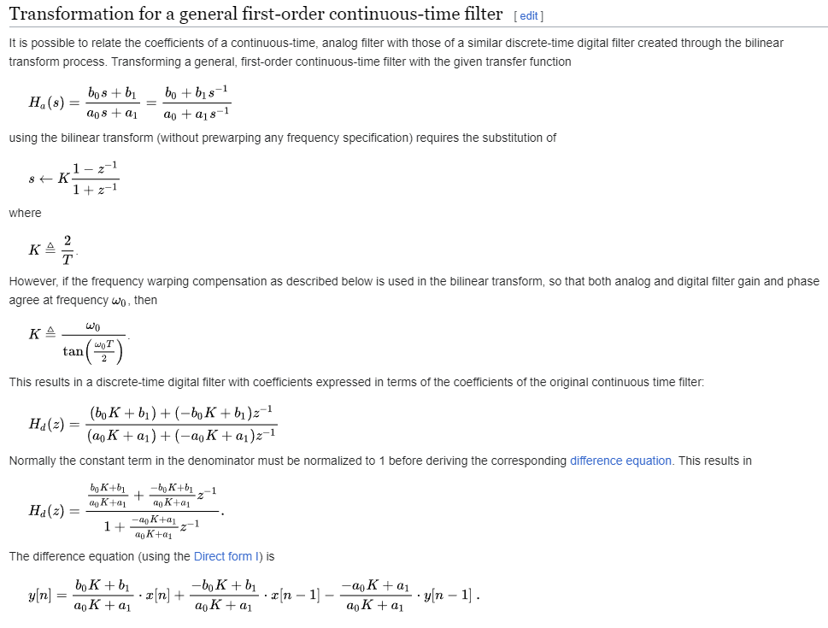
 | S-domain
 | b1 = | 3.0138888889
 | b0 = | 0
 | a0 = | 45
 | a1 = | 1
 | K (2/T) = | 1

 | Z-domain
 | b1 =
 | b0 =
 | a0 =
 | a1 =

yk = | 0.065519323671 | .xk + | 0.065519323671 | .xk-1 - | -0.95652173913 | yk-1

Display
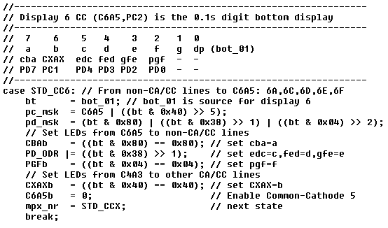
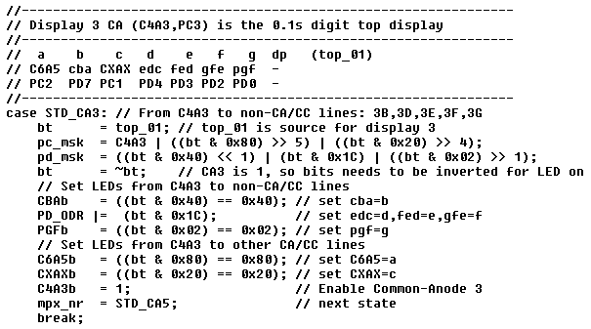

- bot_01 is het display rechts onderaan (de anderen zijn bot_10 en bot_1) |  | - top_01 is het display rechts bovenaan (de anderen zijn top_10 en top_1)
- pc_msk bekijkt welke CC/CA lijnen actief gemaakt moeten worden, voor een CC display moeten de Kathode 0 gemaakt worden |  | - pc_msk bekijkt welke CC/CA lijnen actief gemaakt moeten worden, voor een CA display moeten de Anode 1 gemaakt worden
- pc_msk: C6A5 lijn wordt in ieder geval geactiveerd (met een 0), daarnaast wordt bit 6 van bot_01 geAND met 0x40, zodat alleen dit bit overblijft. |  | - pc_msk: C4A3 lijn wordt in ieder geval geactiveerd (met een 1), daarnaast wordt bit 7 van top_01 geAND met 0x80, zodat alleen dit bit overblijft.
- pc_msk: dit bit wordt 5 plaatsen naar rechts geschoven, zodat het nu op plaats 1 terecht komt (op PC1 dus in PORTC). |  | - pc_msk: dit bit wordt 5 plaatsen naar rechts geschoven, zodat het nu op plaats 2 terecht komt (op PC2 dus in PORTC).
- pc_msk: voor PORTC wordt dus of 1 bit geactiveerd (alleen C6A5) of 2 bits (als bit 6 in bot_01 een 1 is). |  | - pc_msk: hetzelfde gebeurt voor bit 5 (led 3c), deze wordt 4 plaatsen naar rechts geschoven en komt nu op plaat 1 terecht (op PC1 dus in PORTC)
- pd_msk: hier wordt bit 7 op plaats 7 gezet (geen shift nodig) en worden bits 5,4 en 3 van bot_01 op plaats 4,3 en 2 gezet (voor PD4, PD3 en PD2) |  | - pc_msk: voor PORTC wordt dus of 1 bit geactiveerd (alleen C6A5) of 2 of 3 bits (afhankelijk van bits 7 en 5 in top_01).
- CBAb: dit is een 1-bit variable (handig in IAR STM) die gelijk is aan PC_ODR_ODR7, pin 7 van PORTC output port. |  | - pd_msk: hier wordt bit 6 op plaats 7 gezet (shift left 1) en worden bits 4,3 en 2 van top_01 op plaats 4,3 en 2 gezet (voor PD4, PD3 en PD2)
- CBAb: bit 7 van bot_01 wordt geisoleerd (AND met 0x80), als deze 1 is, dan wordt CBAb een 1, anders een 0 |  | - pd_msk: als laatste wordt bit 1 op plaats 0 gezet (PD0 in PORTD)
- PD_ODR: hiermee worden 3 bits direct op de goede plaats gezet, is handiger dan 3 aparte assignments (EDCb = ..., FEDb = ..., GFEb = …) |  | - CBAb: dit is een 1-bit variable (handig in IAR STM) die gelijk is aan PC_ODR_ODR7, pin 7 van PORTC output port.
- PGFb: als laatste van PORTD wordt bit 2 van bot_01 (de f) geisoleerd en gekeken of die 1 is, zo ja, dan wordt PGFb een 1 |  | - CBAb: bit 6 van top_01 wordt geisoleerd (AND met 0x40), als deze 1 is, dan wordt CBAb een 1, anders een 0
- CXAXb: Omdat de CXAX lijn nu niet als CC/CA lijn gebruikt wordt, maar als aansturing van led 6B, moet deze 1 gemaakt worden als bit 2 in bot_01 een 1 is |  | - PD_ODR: hiermee worden 3 bits direct op de goede plaats gezet, is handiger dan 3 aparte assignments (EDCb = ..., FEDb = ..., GFEb = …)
- C6A5b: dit is de CC lijn van display 6 en moet dus 0 gemaakt worden. |  | - PGFb: als laatste van PORTD wordt bit 1 vantop_01 (de g) geisoleerd en gekeken of die 1 is, zo ja, dan wordt PGFb een 1
- mpx_nr: de volgende msec. wordt deze toestand verlaten en wordt de nieuwe toestand STD_CCX (aansturing overige LEDs met CXAX als CC) |  | - C6A5b: Omdat de C6A5 lijn nu niet als CC/CA lijn gebruikt wordt, maar als aansturing van led 3A, moet deze 1 gemaakt worden als bit 7 in top_01 een 1 is
- break: einde van deze toestand. |  | - CXAXb: Omdat de CXAX lijn nu niet als CC/CA lijn gebruikt wordt, maar als aansturing van led 3C, moet deze 1 gemaakt worden als bit 5 in top_01 een 1 is
 |  | - C4A3b: dit is de CA lijn van display 3 en moet dus 1 gemaakt worden.
BELANGRIJK: alle 9 bits van het display krijgen dus een waarde (0 of 1), maar alleen die bits die actief zijn (C6A5 die 0 is (CC), en de andere bits die 1 zijn), |  | - mpx_nr: de volgende msec. wordt deze toestand verlaten en wordt de nieuwe toestand STD_CA5 (aansturing display 5 met C6A5 als CA)
 | worden ook als output geactiveerd (setAsOutputs(pc_msk,pd_msk), laatste regel van deze functie, niet te zien hier). | - break: einde van deze toestand.
 | Een LED bit die 0 is en actief is, kan namelijk in een ander display een led laten oplichten. Dus 0 bits MOETEN als input geschakeld worden.

Meting (2)
 |  | 2 15 4 | 2 10 4 | 1 59 3 | 2 25 4 FF40 | 3 30 4 FF0 | 3 30 4 FF40 | 3 20 4 FF0
t (sec.) | SP (°C) | PV (°C) | PV (°C) | PV (°C) | PV (°C) | PV (°C) | PV (°C) | PV (°C)
0 | 25 | 31 | 29 | 33 | 32 | 35 | 32 | 33
4 | 28 | 31 | 29 | 33 | 32 | 35 | 32 | 33
8 | 34 | 31 | 29 | 33 | 36 | 35 | 36 | 33
12 | 40 | 31 | 29 | 33 | 42 | 35 | 42 | 33
16 | 46 | 31 | 29 | 32 | 51 | 35 | 48 | 33
20 | 53 | 31 | 30 | 33 | 60 | 35 | 55 | 33
24 | 59 | 32 | 30 | 33 | 69 | 35 | 60 | 33
28 | 65 | 33 | 32 | 33 | 76 | 35 | 65 | 34
32 | 73 | 34 | 34 | 33 | 80 | 36 | 68 | 35
36 | 78 | 36 | 40 | 33 | 83 | 38 | 70 | 38
40 | 84 | 43 | 51 | 33 | 85 | 41 | 71 | 45
44 | 90 | 54 | 65 | 34 | 87 | 48 | 72 | 55
48 | 98 | 67 | 80 | 35 | 87 | 57 | 73 | 67
52 | 104 | 81 | 94 | 35 | 87 | 69 | 74 | 81
56 | 110 | 93 | 109 | 38 | 88 | 80 | 75 | 93
60 | 116 | 107 | 122 | 40 | 89 | 89 | 77 | 102
64 | 120 | 119 | 134 | 43 | 89 | 95 | 79 | 108
68 | 121 | 128 | 144 | 47 | 91 | 100 | 84 | 113
72 | 122 | 134 | 151 | 52 | 92 | 103 | 90 | 116
76 | 123 | 137 | 155 | 59 | 96 | 106 | 98 | 117
80 | 123 | 140 | 157 | 67 | 102 | 107 | 107 | 118
84 | 124 | 141 | 158 | 75 | 109 | 108 | 116 | 120
88 | 125 | 141 | 158 | 83 | 117 | 110 | 122 | 121 | delta t = | 72
92 | 126 | 141 | 158 | 91 | 124 | 111 | 127 | 121 | delta T = | 217 | °C |  | Optimale PID-parameters hiervoor:
96 | 127 | 140 | 157 | 99 | 130 | 114 | 130 | 122 | Ksys = | 3.0139 | °C/% |  | Kc = | 2 | %/°C | a1 = | 0.89
100 | 128 | 139 | 156 | 107 | 133 | 118 | 131 | 122 | time-delay | 10 | sec. |  | Ti = | 17 |  | b0 = | 0.31694378305
104 | 128 | 138 | 155 | 112 | 135 | 122 | 131 | 122 |  |  |  |  | Td = | 4 | sec. | b1 = | 0
108 | 129 | 137 | 153 | 116 | 136 | 126 | 132 | 123 | 0.632 T | 162.144 | °C |  | Ts = | 5 | sec. | d = | 1
112 | 130 | 136 | 152 | 118 | 136 | 128 | 131 | 124 | bereikt op t = | 55 | sec.
116 | 131 | 135 | 150 | 120 | 136 | 130 | 131 | 126 | delta t (tau-sys) = | 45 | sec. |  |  |  |  | Pd(z) = | 0,2282/(1-0,8948*z^-1)
120 | 132 | 134 | 148 | 120 | 136 | 131 | 132 | 129 |  |  |  |  | G(s) = | 2.17 * (1/(45s+1)) * e^(-10s)
124 | 132 | 133 | 147 | 121 | 136 | 132 | 133 | 132 | T95 = | 235.15 |  |  | G(z) = |  |  | a1 = | 0.90
128 | 133 | 132 | 146 | 121 | 136 | 133 | 134 | 135 | bereikt op t = | 130 | sec. |  |  |  |  | Kz = | 0.30138888889
132 | 134 | 132 | 144 | 121 | 136 | 133 | 134 | 137 | t95 = | 120 | sec. |  |  |  |  | b0 = | -0.30138888889
136 | 135 | 133 | 142 | 120 | 136 | 134 | 134 | 139 | Ts tussen | 8 | en | 20 | sec. |  |  | b1 = | 2
140 | 135 | 133 | 141 | 120 | 135 | 135 | 134 | 139
144 | 136 | 135 | 139 | 120 | 135 | 136 | 134 | 139
148 | 137 | 137 | 138 | 120 | 135 | 137 | 134 | 140
152 | 138 | 138 | 138 | 120 | 134 | 138 | 133 | 140
156 | 139 | 138 | 137 | 121 | 134 | 139 | 134 | 139
160 | 139 | 139 | 137 | 121 | 135 | 139 | 135 | 139
164 | 143 | 139 | 136 | 123 | 135 | 139 | 137 | 139
168 | 149 | 140 | 136 | 123 | 135 | 139 | 139 | 139
172 | 155 | 140 | 138 | 125 | 136 | 139 | 141 | 138
176 | 161 | 140 | 140 | 128 | 138 | 140 | 142 | 138
180 | 167 | 141 | 143 | 130 | 140 | 141 | 144 | 141
184 | 170 | 144 | 147 | 133 | 143 | 143 | 145 | 145
188 | 170 | 147 | 151 | 136 | 146 | 146 | 146 | 150
192 | 170 | 151 | 157 | 139 | 151 | 150 | 148 | 156
196 | 170 | 157 | 163 | 142 | 154 | 154 | 152 | 160
200 | 170 | 162 | 169 | 144 | 159 | 159 | 154 | 166
204 | 168 | 168 | 175 | 147 | 162 | 163 | 158 | 170
208 | 163 | 173 | 180 | 149 | 165 | 166 | 162 | 172
212 | 159 | 178 | 184 | 151 | 167 | 167 | 164 | 174
216 | 154 | 183 | 187 | 153 | 167 | 168 | 167 | 174
220 | 150 | 185 | 189 | 154 | 167 | 168 | 168 | 174
224 | 145 | 187 | 189 | 154 | 167 | 169 | 169 | 173
228 | 141 | 187 | 189 | 155 | 166 | 170 | 169 | 172
232 | 134 | 187 | 188 | 154 | 165 | 169 | 168 | 170
236 | 129 | 186 | 187 | 154 | 163 | 169 | 167 | 169
240 | 125 | 184 | 184 | 153 | 162 | 167 | 166 | 167
244 | 120 | 182 | 183 | 151 | 160 | 166 | 165 | 165
 |  |  |  | 150 | 158 | 165 | 163 | 164
 |  |  |  | 149 | 157 | 163 | 161 | 162
 |  |  |  | 148 | 148 | 162 | 159 | 161
 |  |  |  |  |  | 160 | 157 | 159
 |  |  |  |  |  | 159 | 156 | 157
 |  |  |  |  |  |  | 155 | 155
 |  |  |  |  |  |  | 153 | 154
 |  |  |  |  |  |  | 152 | 152
 |  |  |  |  |  |  | 150 | 151
 |  |  |  |  |  |  | 148 | 149
 |  |  |  |  |  |  | 146 | 148
 |  |  |  |  |  |  | 145
 |  |  |  |  |  |  | 144
 |  |  |  |  |  |  | 142

